Hoja1
2024-01-19

LA PAZ 28 - HAEDO 4460-2005
BUENOS AIRES luquearti@gmail.com
____________________________________________________________________________________
 |  |  | "PITONES"
 |  |  | Con y Sin TOPE

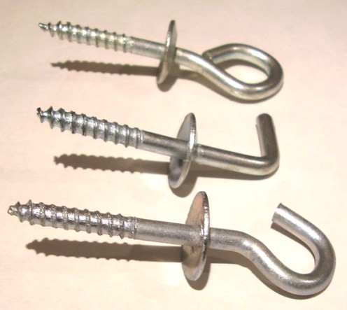

ABIERTO – CERRADO - ESCUADRA

CON TOPE
COD. | Nº | ENVASE | PRECIO
PICC-010 | Nº 5 | 50 | 1996.42
PICC-011 | Nº 6 | 50 | 2661.89
PICC-012 | Nº 8 | 50 | 3855.82
PICC-013 | Nº10 | 25 | 3279.20

SIN TOPE
COD. | Nº | ENVASE | PRECIO
PICS-010 | Nº 5 | 100 | 2564.02
PICS-011 | Nº 6 | 100 | 3387.58
PICS-012 | Nº 8 | 100 | 4266.84
PICS-013 | Nº10 | 50 | 3729.34

PRECIO POR ENVASE

